ERD-300
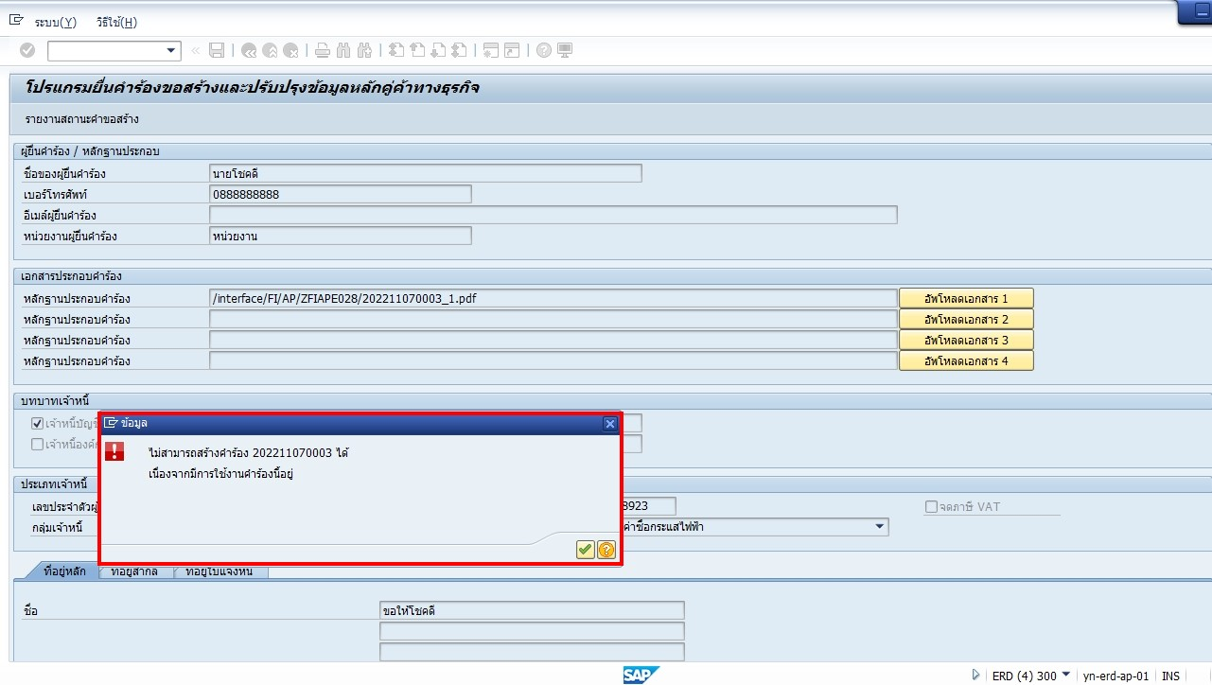
CASE
 | เกิดกรณีที่หลักฐานประกอบคำร้อง ชื่อไม่ตรงกับเลขที่คำร้อง
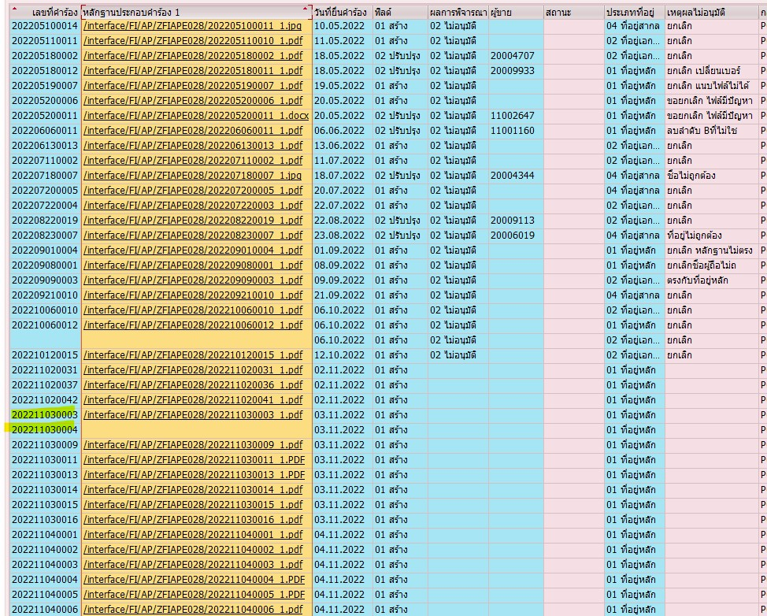

สาเหตุ
 | เกิดจากมี 2 user ใช้งาน program ZFIAPE028 พร้อมกัน
 | เช่น ตามรูปด้านบน คำร้องล่าสุดคือ 202211030002
 | พอ 2 user เข้าใช้งาน program พร้อมกันก็จะมองว่าต้องได้เลข 202211030002 ทั้งคู่ สำหรับชื่อหลักฐานประกอบ
 | เนื่องจากมันตั้งชื่อเลยตอนแนบ file

ปรับปรุงโปรแกรม
 | เช็คชื่อหลักฐานประกอบให้เป็นไปตามเลขที่คำร้อง ตอน Save

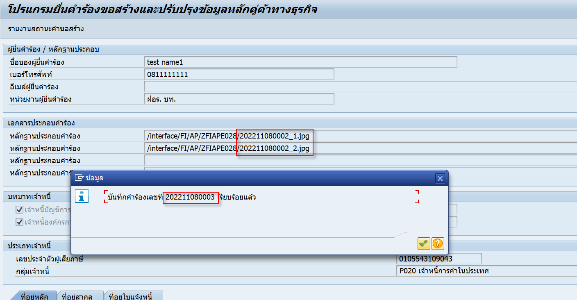

 | ตั้งชื่อ File ใน FTP ตามเลขที่คำร้อง


 | Update Z table ชื่อหลักฐานประกอบตามเลขที่คำร้อง

 | กรณีที่จังหวะกด Save แล้วชนกันยัง Update ไม่เสร็จ จะขึ้น Error message ต้องรอแป๊บนึงให้มัน update ให้เสร็จก่อน

